Sheet1
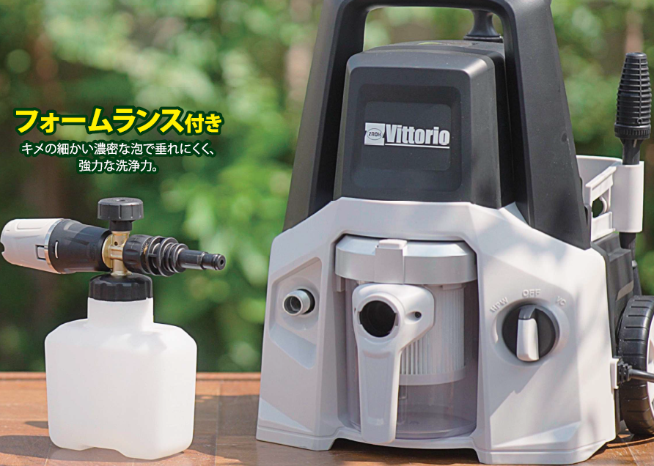

例
名前： | スノーマン
 | SNOW MAN
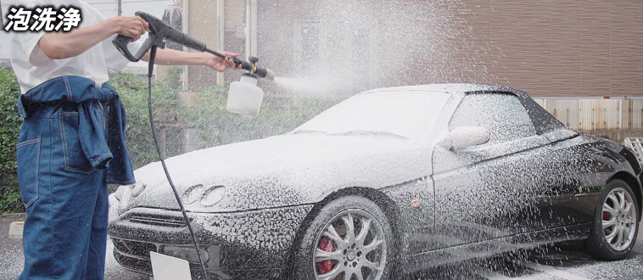


 |  | ※泡を連想させるようなキャラクターイメージ

